需求设计说明总览
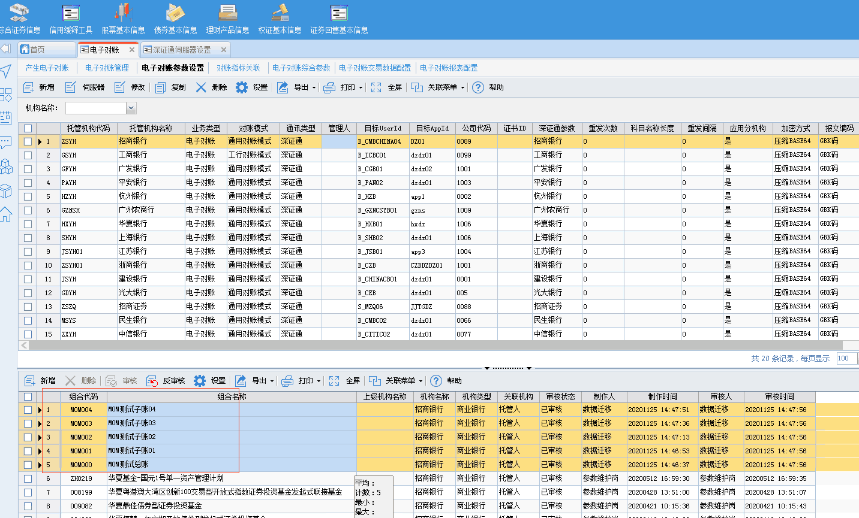
需求名称： | STORY101663【新华资产】-I９并行组合需支持电子对账核对 |  | 设计人 | 宋达萍
需求背景介绍 | （１）年初估值进行了I９版本升级，系统内存在同一资产代码不同产品代码的并行组合，如下图 （２）当前２１.５版本系统不支持并行组合电子对账核对，需支持，需注意考虑新华当前的多托管行拆分情况
需求目标 | 托管行要求添加下图所示的两项内容进电子对账报文系统中进行核对。
需求功能点
序号 | 功能点 | 业务规则 |  |  | 附件
1 | /对账业务/产生电子对账/生成报文 | 1、新增电子对账参数【并行组合发送产品代码类型】：参数为：内部组合代码、外部资产代码。 内部组合代码：并行组合系统组合代码 外部资产代码：并行组合产品信息中的资产代码（并行组合与主组合一致） 2、发送电子对账时判断组合是否为并行组合； a、并行组合需判断【并行组合发送产品代码类型】参数值，根据参数设置确定发送代码。 b、主组合按原逻辑发送资产代码。 3、词汇字典转换：（已支持）现场自行维护【新增部分内容】 转换类型=DZDZ_ZCDM 转换名称=电子对账组合代码转换 应用场景=自定义 逻辑：当电子对账参数【并行组合发送产品代码类型】=“内部组合代码”时，优先取词汇字典中【转换名称】=“电子对账组合代码转换”的值，若没有则正常取值。 |  |  | 无
开发建议

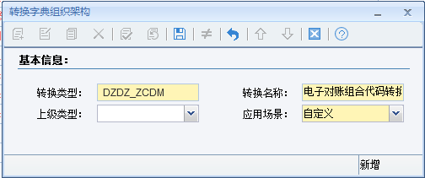
测试建议

